Sheet1
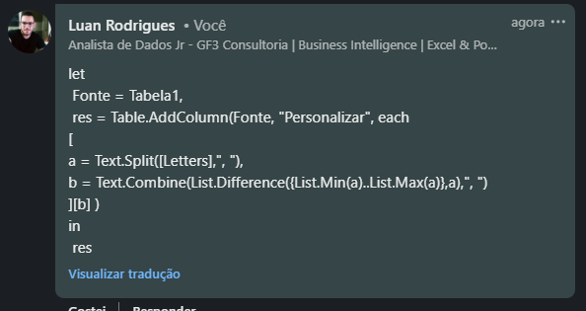
Letters | Expected Answer
d, b, a | c
g, h, i, j, k, f
t, r, q, v | s, u
s, m, o, t | n, p, q, r
z, r | s, t, u, v, w, x, y
x
c, e, g, i | d, f, h
u, p, x | q, r, s, t, v, w
Encontre as letras que faltam. Se as letras dadas são: u, q, n - Então entre n que é mínimo e você que é máximo, as letras ausentes são o, p, r, s, t.
j, d, n | e, f, g, h, i, k, l, m

